Лист1
Группа компаний «Исток-Аудио» — ведущий производитель и дистрибьютор медицинских изделий и реабилитационного оборудования в РФ, который постоянно расширяет ассортимент предлагаемой продукции, располагает лицензированным производством медицинских изделий и реабилитационного оборудования, широкой розничной и сервисной сетью в России. Более подробно с информацией о предприятии можно ознакомиться на сайте: www.istok-audio.com

наши контакты: +7 (495) 799-86-62, +7 (925) 090-68-87, +7 (929) 636-76-98, +7 (926) 307-54-94 rt@istok-audio.com

Оборудование для обеспечения программ профилактики COVID-19
п/п | фото | название | Тех. характеристики | ссылки
1 | 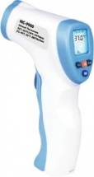 | Термометр бесконтактный инфракрасный NC-9900 | В рабочем режиме нажмите и удерживайте кнопку “В/S ” в течение 3 секунд, чтобы войти в режим выбора: Надпись “SUrF” означает, что вы вошли в режим измерения температуры поверхности и можете измерять температуру от 0°С до 99,9°С (температура молока, растительного масла, воды или других объектов). Надпись “Body” означает, что вы вошли в режим измерения температуры тела и можете измерять температуру от 32.0°С до 42.9°С в области лба. Для измерения направьте лазерный указатель на лоб человека или поверхность предмета. Измерение происходит после нажатия на 1 кнопку. После измерения устройство издаёт звуковой сигнал, и выводит результат измерения на дисплей. Технические характеристики термометра: • Автоматическое отключение через 18 секунд. • Наличие большого встроенного дисплея для считывания результатов. • Функция оповещения о высокой температуре. • Запоминает 10 измерений. • Измерение температуры в диапазоне от 32.0 до 42.9 градусов Цельсия. • Время измерения температуры: до 3 секунд • Работа при температуре от 16°С до 35°С при относительной влажности менее 85% Атмосферное давление от 70 до 106 кПа. • Работа от 2 алкалиновых батареек. • Габариты: 101*40*157 мм. • Вес: 120 грамм (без батареек). •Измерительное расстояние 5-10 см | https://www.istok-audio.com/catalog/product/termometr_beskontaktnyy_infrakrasnyy_nc_9900/
2 | 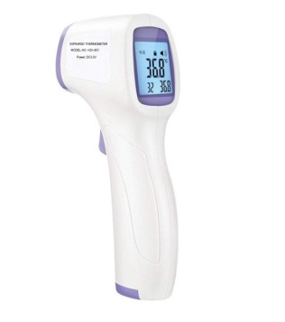 | Термометр бесконтактный инфракрасный HZK-801 | В рабочем режиме нажмите и удерживайте кнопку “В/S ” в течение 3 секунд, чтобы войти в режим выбора: Надпись “SUrF” означает, что вы вошли в режим измерения температуры поверхности и можете измерять температуру от 0°С до 99,9°С (температура молока, растительного масла, воды или других объектов). Надпись “Body” означает, что вы вошли в режим измерения температуры тела и можете измерять температуру от 32.0°С до 42.0°С в области лба. Для измерения направьте лазерный указатель на лоб человека или поверхность предмета. Измерение происходит после нажатия на 1 кнопку. После измерения устройство издаёт звуковой сигнал, и выводит результат измерения на дисплей.Технические характеристики термометра: • Автоматическое отключение: не более 20 секунд. • Наличие большого встроенного дисплея для считывания результатов. • Функция оповещения о высокой температуре. • Запоминает не менее 30 измерений. • Измерение температуры в диапазоне от не более 32.0°С до 42.0°С • Время измерения температуры: не более 3 секунд. • Работа при температуре от 10°С до 40°С при относительной влажности менее 85% Атмосферное давление должно быть от 70 до 106 кПа. • Работа от не менее 2 алкалиновых батареек. • Габариты: не более 101*40*143 мм. • Вес: не более 120 грамм (без батареек). •Измерительное расстояние 10 см | https://www.istok-audio.com/catalog/product/beskontaktnyy_infrakrasnyy_termometr_model_hzk_801/
3 |  | Рециркулятор (облучатель) бактерицидный общего применения, модель "ИСТОК-БРИЗ 60" Код ОКПД 2 28.25.14 | Тип устойство- напольный Производитель: "Исток Аудио" , Россия Технические параметры: • Производительность обеззараживания: 60 м3/час • Эффективность обеззараживания: 99% (что позволяет реализовать и требования по бактерицидной обработке за счет применения бактерицидных рециркуляторов закрытого типа, предъявляемые к помещениям II-III типа, но производителем данные помещения не заявляются в сферу применения, так как устройство пока находится на стадии подготовки к получению медицинской регистрации). • Источник излучения - бактерицидная безозоновая ультрафиолетовая лампа с длинной волны 254 нм. • Количество бактерицидных ламп: 2 шт. • Длина бактерицидных ламп: 900 мм. • Мощность каждой лампы: 30 Вт • Суммарная мощность облучающих ламп: 60 Вт • Срок службы источников излучения: 9000 часов. • Звуковая мощность (уровень шума): 40 дБ. • Материал корпуса: металл • Цвет: белый • Тип: напольный, передвижной (при использовании передвижной стойки-основания на колесах) Электропитание: • Напряжение электропитания: 220 В • Частота: 50 Гц • Потребляемая мощность: 75 Вт Габаритные размеры (без стойки): • Ширина: 220 мм • Глубина: 85 мм • Высота: 1110 мм Вес: 10 кг Срок эксплуатации – 5 лет Гарантийный срок – 2 года В комплекте с рециркулятором поставляется стойка-основание на колесах для удобного перемещения устройства внутри помещения и между помещениями: • Количество колес: 2-4 шт. (по требованию) • Колеса: поворотные, самоориентирующиеся Производитель: "Исток Аудио" , Россия Устройство имеет встроенный в корпус символьный дисплей, на котором в текстовом виде отображается информация о режиме работы устройства, ламп и вентилятора. | https://www.istok-audio.com/catalog/product/retsirkulyator_obluchatel_bakteritsidnyy_obshchego_primeneniya_istok_briz_60/
4 | 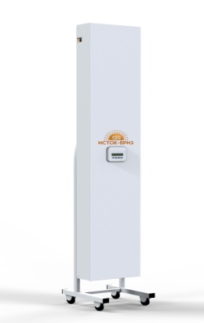 | Рециркулятор (облучатель) бактерицидный общего применения, модель "ИСТОК-БРИЗ 120" Код ОКПД 2 28.25.14 | Тип устойство- напольный Производитель: "Исток Аудио" , Россия Технические параметры: • Производительность обеззараживания: 120 м3/час • Эффективность обеззараживания: 99% (что позволяет реализовать и требования по бактерицидной обработке за счет применения бактерицидных рециркуляторов закрытого типа, предъявляемые к помещениям II-III типа, но производителем данные помещения не заявляются в сферу применения, так как устройство пока находится на стадии подготовки к получению медицинской регистрации). • Источник излучения - бактерицидная безозоновая ультрафиолетовая лампа с длинной волны 254 нм. • Количество бактерицидных ламп: 2 шт. • Длина бактерицидных ламп: 900 мм. • Мощность каждой лампы: 30 Вт • Суммарная мощность облучающих ламп: 60 Вт • Срок службы источников излучения: 9000 часов. • Звуковая мощность (уровень шума): 40 дБ. • Материал корпуса: металл • Цвет: белый • Тип: напольный, передвижной (при использовании передвижной стойки-основания на колесах) Электропитание: • Напряжение электропитания: 220 В • Частота: 50 Гц • Потребляемая мощность: 75 Вт Габаритные размеры (без стойки): • Ширина: 220 мм • Глубина: 85 мм • Высота: 1110 мм Вес: 10 кг Срок эксплуатации – 5 лет, Гарантийный срок – 2 года В комплекте с рециркулятором поставляется стойка-основание на колесах для удобного перемещения устройства внутри помещения и между помещениями: • Количество колес: 2-4 шт. (по требованию) • Колеса: поворотные, самоориентирующиеся Производитель: "Исток Аудио" , Россия Устройство имеет встроенный в корпус символьный дисплей, на котором в текстовом виде отображается информация о режиме работы устройства, ламп и вентилятора. | https://www.istok-audio.com/catalog/product/retsirkulyator_obluchatel_bakteritsidnyy_obshchego_primeneniya_istok_briz_120/
5 |  | Рециркулятор для обеззараживания воздуха OXIRA XG (50 м2) | Технические характеристики: Размер: 360 x 46 x 41 мм Вес: менее 1 кг Не требует специальных настроек, адаптер на 12В в комплекте. Опционально — крепление на стену. Уровень шума: 21 дБА. Интенсивность УФ излучения 26,000 мкВт/кв. см. Это выше, чем у стандартного промышленного рециркулятора. Основной активный элемент рециркулятора, кварцевые лампы, разработаны немецким производителем Heraeus GmbH. Срок службы составляет до 15 тысяч часов, рекомендуется плановая замена через 10 тысяч часов Зона покрытия OXI XG рекомендуется для помещений до 50 м2*. Благодаря миниатюрному корпусу в большом помещении можно установить несколько устройств. Производитель: Австралия Тип устройства: Настольные / Настенные Способ применения: Для помещения | https://www.istok-audio.com/catalog/product/retsirkulyator_dlya_obezzarazhivaniya_vozdukha_oxira/
6 | 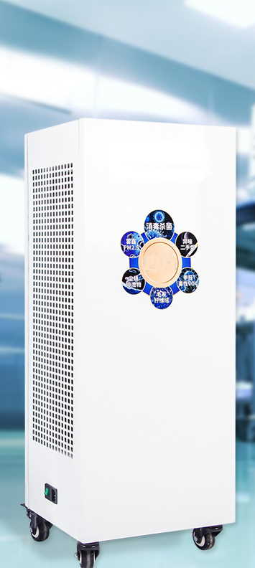 | Рециркулятор для обеззараживания воздуха Y1200 (120 м2) | Технические характеристики: Суммарная мощность УФ ламп не менее 360 Ватт Тип облучателя закрытый Пропускная способность (воздух) 1300 куб. метров в час Рекомендуемый объем помещения > 120 куб. метров Рекомендуемая площадь помещения От 80 до 120 кв. метров Тип УФ излучения (длина волны) 254 нм Эффективность обеззараживания не менее 200 КОИ/куб. м Уровень шума менее 50 дБ Габариты 38 × 53 × 94 (см) Утечка УФ излучения (за пределы корпуса рециркулятора) нет Срок службы ламп не менее 6000 часов Электропитание 220 В/50 Гц Особенности: мобильное исполнение, колёса для перемещения. Цвет корпуса: белый. Пульт дистанционного управления для включения/выключения и выбора режима работы рециркулятора. Производитель: КНР Тип устойство- напольный | https://www.istok-audio.com/catalog/product/retsirkulyator_obezzarazhivatel_vozdukha_uv1200/
7 | 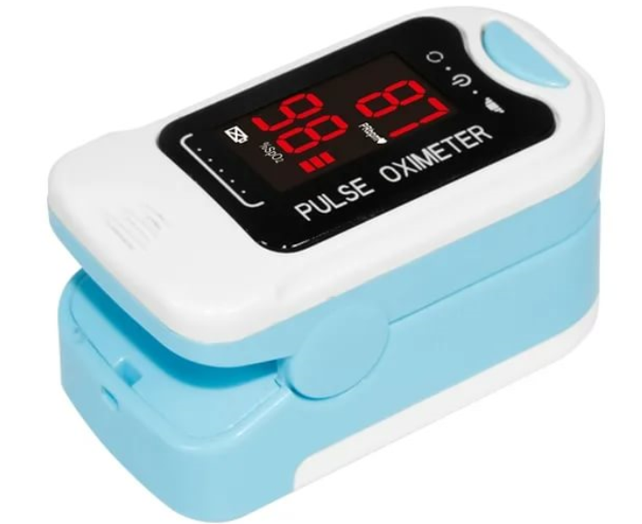 | Пульсоксиметр | Пульсоксиметр применяется для экспресс-измерений насыщения крови кислородом и частоты пульса. В нем применяется неинвазивный принцип измерения, который не подразумевает осуществления уколов или любого другого повреждения поверхности кожи. Как и все пульсоксиметры такого типа прибор надевается на палец пациента и "считывает" показания через инфракрасный датчик, без нарушения кожного покрова.
8 | 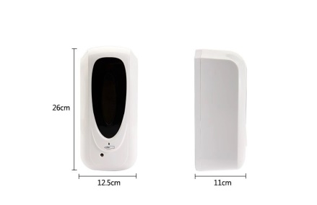 | Автоматический диспенсер дезинфицирующих средств HSD-В500 | Материал: пластик ABS Вес нетто: 0,85 кг Вес брутто 0,9 кг Тип сенсора: Инфракрасный Напряжение питания: 6 В, постоянный ток (4 батарейки, тип АА) Потребляемая мощность: ≤10Вт Объём емкости: 1000 мл Объём дозы спрея: 0,8 – 1,5 мл | https://www.istok-audio.com/catalog/product/avtomaticheskiy_dispenser_dezinfitsiruyushchikh_sredstv_hsdb_600/
9 |  | Импульсная ультрафиолетовая установка RW207 (300м³) | Общая Максимальная входная мощность: 3600 Вт Рекомендуемый объем помещения: от 1 м³ до 300 м³ Классификация прибора: Класс 1-2 Источник излучения: Импульсная ксеноновая ультрафиолетовая лампа Рабочая частота: 1 Гц/3 Гц Рабочая температура: -5 ~ + 40 ℃ Температура хранения: -40 ~ + 60 ℃ Относительная влажность: 20% ~ 90% Режима рассеивания тепла: Естественное охлаждение воздуха Вход переменного тока Частотный преобразователь частоты: 47-63 Гц Максимальный входной ток: ≤ 15 A Рабочая частота: 1,3 Гц Акустический шум: ≤ 50 дБ Габариты: 510*510*1090 (Д * Ш * В) мм Электропитание: 220 В/50 Гц | ссылка будет добавлена позже
10 |  | Аппарат для искусственной вентиляции легких с постоянным положительным давлением, iBreeze 25STA | Технические характеристики 25STA Режимы вентиляции : auto S, auto S/T, CPAP, S, S/T, T • CPAP — непрерывная поддержка положительного давления в дыхательных путях • S - вспомогательная вентиляция с поддержкой по частоте • Аuto S - вспомогательная вентиляция с поддержкой по частоте с автоматическим изменением давления на выдохе с учетом окклюзии • Аuto S/T - вспомогательно-контролируемая вентиляция по давлению с автоматическим регулированием давления на выдохе с учетом окклюзии • S/T - вспомогательно-контролируемая вентиляция по давлению • T - контролируемая вентиляция по давлению Производитель / Бренд Resvent Рабочее напряжение 220 В/50 Гц, 12 В Страна производства Китай Гарантия 12 месяцев Положительное давление на вдохе (IPAP) От 4 до 25 см H2O Положительное давление на выдохе (EPAP) От 4 до 25 см H2O Частота дыхания 0–35 BPM Продолжительность вдоха 0.5–3 сек Триггеры Авто, возможность настройки (3 степени) Габаритные размеры 238 x 178 x 128 мм Вес 1,35 кг Уровень шума 28 дБА Увлажнитель Да Точность статического давления 0,5 см H2O Точность динамического давления 1 см H2O Поддержка давления 0-10 см H2O Частота дыхания (резервная частота) 0-50 ударов в минуту Время накачки Мин 150–900 мс | https://www.istok-audio.com/catalog/oborudovanie_dlya_profilaktiki/apparaty_iskusstvennoy_ventilyatsii_legkikh/
11 | 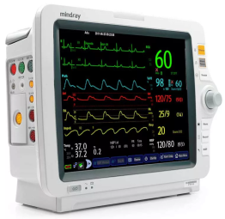 | Монитор состояния пациента | Многофункциональный монитор пациента (с комплектом соответствующих принадлежностей) представляет собой современное высокотехнологичное устройство и предназначенное для разносторонних измерений и регистрации состояния наблюдаемого пациента, составления отчетов/графиков об измерениях параметров пациента. Измеряемые параметры потенциалы сердца биоэлектрические; частота сердечных сокращений (ЧСС); артериальное давление (АД); сатурация (степень насыщения кислородом гемоглобина артериальной крови); частота пульса (ЧП); температура тела; электрокардиограмма (ЭКГ).

